Puma
FOTO | ARTIKEL | S | M | L | XL | XXL | XXXL | Menge | WHS Preis | UVP | UVP Total
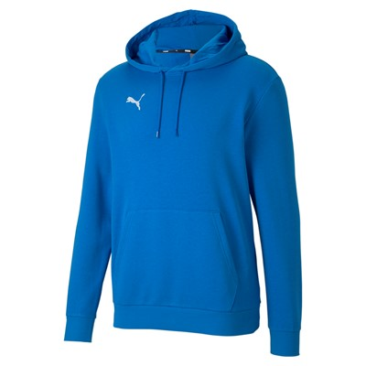 | 656580-02 | 548 | 1360 | 1188 | 1921 | 576 | 308 | 5901 | 22.50 € | 44.95 € | 265,249.95 €
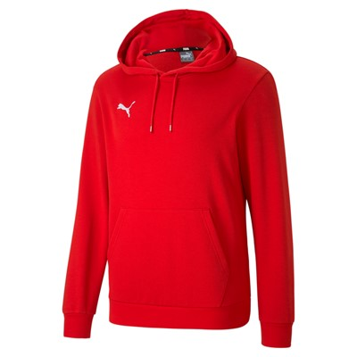 | 656580-01 | 416 | 1073 | 1568 | 931 | 353 | 202 | 4543 | 22.50 € | 44.95 € | 204,207.85 €
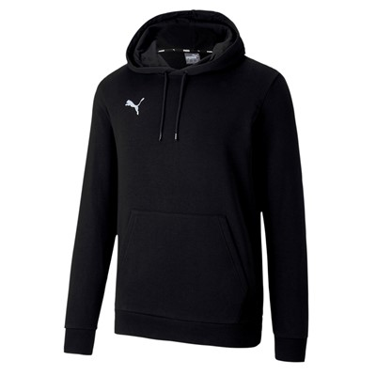 | 656580-03 | 2056 | 1395 | 1138 | 355 | 289 | 395 | 5628 | 22.50 € | 44.95 € | 252,978.60 €
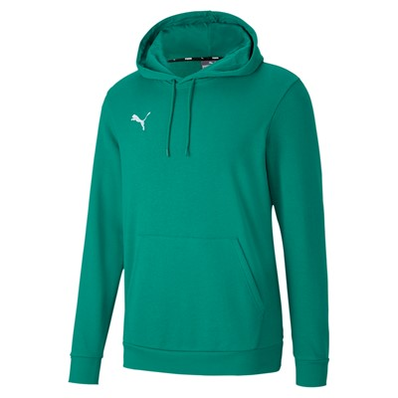 | 656580-05 | 212 | 755 | 1555 | 737 | 169 | 69 | 3497 | 22.50 € | 44.95 € | 157,190.15 €
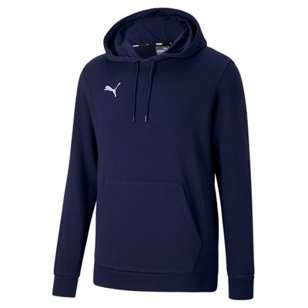 | 656580-06 | 1360 | 1967 | 1792 | 753 | 640 | 860 | 7372 | 22.50 € | 44.95 € | 331,371.40 €
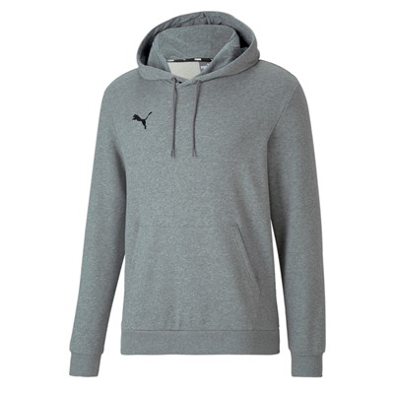 | 656580-33 | 1031 | 1945 | 2399 | 2278 | 1590 | 958 | 10201 | 22.50 € | 44.95 € | 458,534.95 €
 |  |  |  |  |  |  |  | 37142 |  |  | 1,669,532.90 €

